Вяжем носки
ВЯЖЕМ НОСКИ

ПЕТЕЛЬНАЯ ПРОБА |  | Набрать | 58 | п.
ПП | 2.5 | Связать резинку |  | 60 | р. или связать подгиб гладью |  |  | 84 | р. | Счетчик на "0"
ПР | 4.2 | Если нужна плотная резинка, вяжете резинкой 1х1 или 2х2 через 2 иглы.
ПР РЕЗИНКА | 6 | Если нужно, чтоб резинка не стягивала ногу, вяжете резинкой 2х2 через 1 иглу или выполняете подгиб.

МЕРКИ |  | Вязать до пятки прямо до |  |  | 22 | р. (высота голени).
ДЛИНА СТОПЫ | 23 | Для выполнения пятки убираем в ПНП |  |  |  | 29 | игл с противоположной от каретки стороны.
ОБЪЕМ СТОПЫ | 23 | Выполняем ЧВ, уменьшая количество рабочих игл с обеих сторон |  |  |  |  |  | 10 | раз по1п.
ВЫСОТА ГОЛЕНИ(гладь) | 5 | Когда в РП останется |  | 9 | п., возвращаем в РП |  | 10 | раз по 1п., пока все петли пятки не вернутся в РП.
РЕЗИНКА/ПОДГИБ | 10 | Вяжем прямо до мыска еще |  |  | 56 | р.
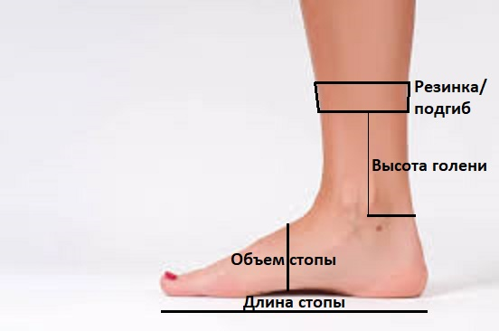
 |  | Мысок выполняем аналогично пятке. Снимаем петли на всп.нить. Сшиваем открытые петли мыска и боковой шов.
 |  | Бесплатный видео урок по вязанию носочков Вы можете посмотреть на:
 |  | https://youtu.be/bV5l382P8qQ |  |  |  | вязание
 |  | https://youtu.be/5vwH-VcfU9c |  |  |  | сборка

Размер обуви | Длина стопы (Размер носка) | Объем стопы
Детские носки
18-20 | 12 | 16
21-23 | 14 | 17
24-26 | 16 | 18
27-29 | 18 | 19
30-32 | 20 | 20
33-35 | 22 | 21
Женские носки
33-34 | 21 | 22
35-37 | 23 | 23
38-40 | 25 | 24
Мужские носки
41-43 | 27 | 25
44-46 | 29 | 26
47-48 | 31 | 27

